Verify By 2FA (signup)
Vào App Google Authenticator trên mobile, nhập tài khoản với tên tài khoản là email dùng để đăng ký, key là keyGoogleAuthenticator trả về sau khi đăng ký | 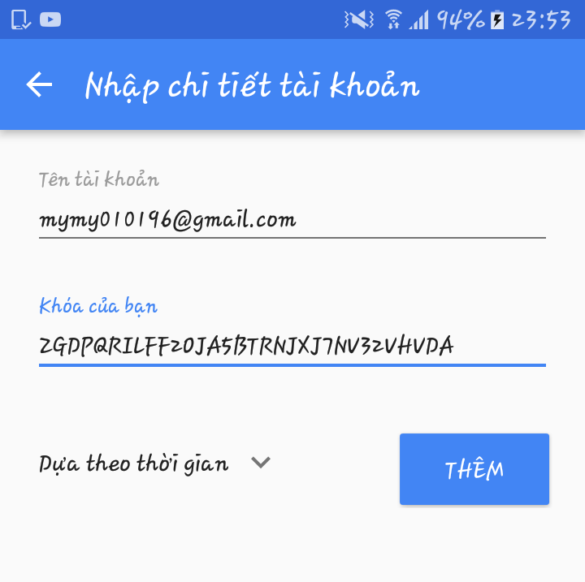

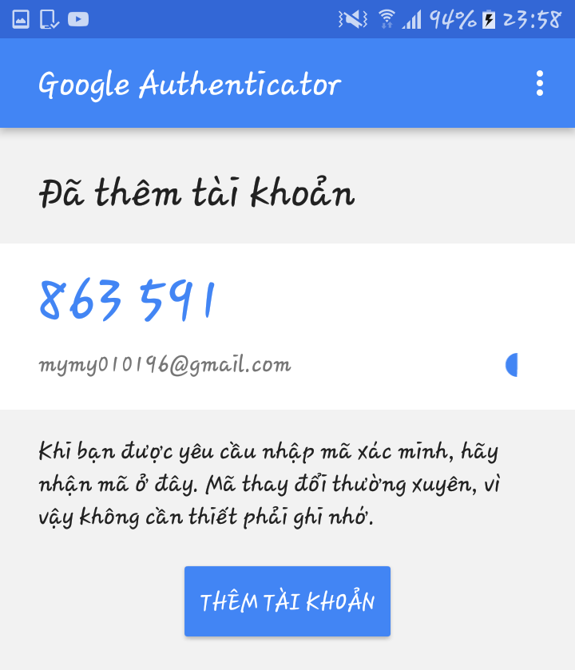
Cứ mỗi 30 giây, App sẽ trả về một code tương ứng cho tài khoản của bạn

API | http://localhost:8080/api/users/verify/:key | Với key là keyGoogleAuthenticator
METHOD | POST
Body | { verifyToken: mã code nhận được từ app Google Authenticator }
Result

TransactionHistoryOfUser
API | http://localhost:8080/api/transactions/history

Method | GET

Header | { 'authorization': token trả ra sau khi login, 'Content-Type': 'application/json' }

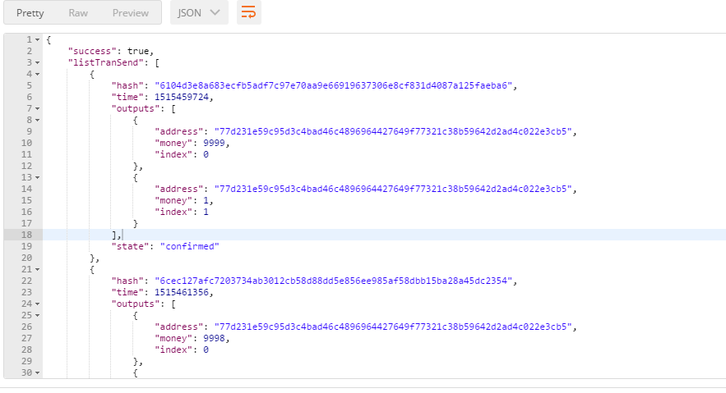
Result

 |  | Bao gồm 2 bảng
 |  | listTranSend : Bảng chứa thông tin rút tiền

 |  | Hash transaction | Time | State | Outputs

 |  | Trong bảng này transaction nào có trạng thái là "initialized" (trạng thái khởi tạo của transaction)
 |  | thì sẽ có thêm nút "Delete" trên dòng chứa thông tin transaction này để người dùng có thể xóa nếu muốn và trong danh sách giá trị của transaction này sẽ có thêm thuộc tính
 |  | auth: keyGoogleAuthenticator để truyền cho key trong API (http://localhost:8080/api/transactions/delete/:key)
 |  | Nếu người dùng nhấp chọn "Delete" thì sẽ gọi đến phương thức GET của API (http://localhost:8080/api/transactions/delete/:key)

 |  | listTranReceive : Bảng chứa thông tin nạp tiền

 |  | Hash transaction | Time | Sender address |  | Output index | Value

